Tipps
Tipps
A. Ermittelt den Mittelpunkt Eurer Karte! Schickt dazu den Roboter zu den Koordinaten 25000/25000 (Link unter "Mittelpunkt ermitteln")
B. Es empfiehlt sich die Position eher zu kurz (vor einer Wand) als zu lang (hinter einer Wand) abzuschätzen und danach anzupassen. Siehe Odyssey-Beispielkarte
 | 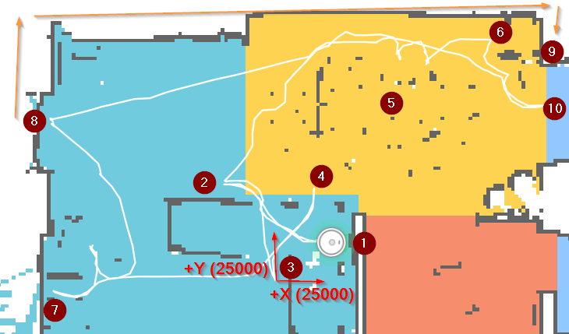
Staubsaugerodyssey
Position | Benennung | Erläuterung
1 | Ladestation
2 | ungewollte Staubfachleerung | Erster Anlauf die passende Position zu finden. Dabei festgestellt, dass die angefahrene Position keinen Sinnvollen Zusammenhang mit dem Abstand von der Ladestation hat.
3 | Kartenmittelpunkt | Um sicherzustellen wo der Kartenmittelpunkt ist, einfach 25000/25000 angefahren. Dabei deutlichen Offset festgestellt - siehe auch "Mittelpunkt ermitteln"
4 | gewünschte Position für Staubfachleerung | Position mit angepassten Werten im Bezug zur Ladestation, aber auch mit eingerechnetem Offset von der Mitte zur Ladestation.
5 | Esszimmertisch | Ziel: Esszimmertisch und drumherum als Zone festlegen. Die grauen Punkte sind Tisch und Stuhlbeine.
6 | Gewünschte Position für Ecke2 vom Esszimmertisch | 2. Ecke oben rechts um eine Zone zur Reinigung um den Esstisch festlegen zu können
7 | Erster Anlauf um 6 anzufahren… | völlige Irritation, da der Staubsauger auf einmal in die komplett andere Richtung fährt…
8 | Zweiter Anlauf um 6 anzufahren… | erste Hoffnung, da die richtige Richtung eingeschlagen wird, ergänzt um Resignation als plötzlich 8 das neue Ziel ist. Dann die Erkenntnis, dass ich scheinbar 9 als Zielvorgabe und nicht 6 gesetzt habe. Er hat also versucht durch die Terrassentür um die Hauswand ans Ziel zu kommen...
9 | Position außerhalb der Reichweite des Staubsaugers | …wie oben beschrieben, lieber die Werte zu klein auswählen bevor es zu merkwürdigen Staubsaugerfahrten kommt…
10 | erste Korrektur des Zielwerts | Korrektur zuerst in Y Richtung, dann weiter korrigiert bis 6 endlich erreicht wurde.

